【溶け込み】参考図（P6）
（参考様式３）
社会資本総合整備計画 参考図面

計画の名称 | ６ 防災に強いまちづくり（防災・安全）
計画の期間 | 平成２３年度～平成２７年度（５年間） | 交付団体 | 北九州市
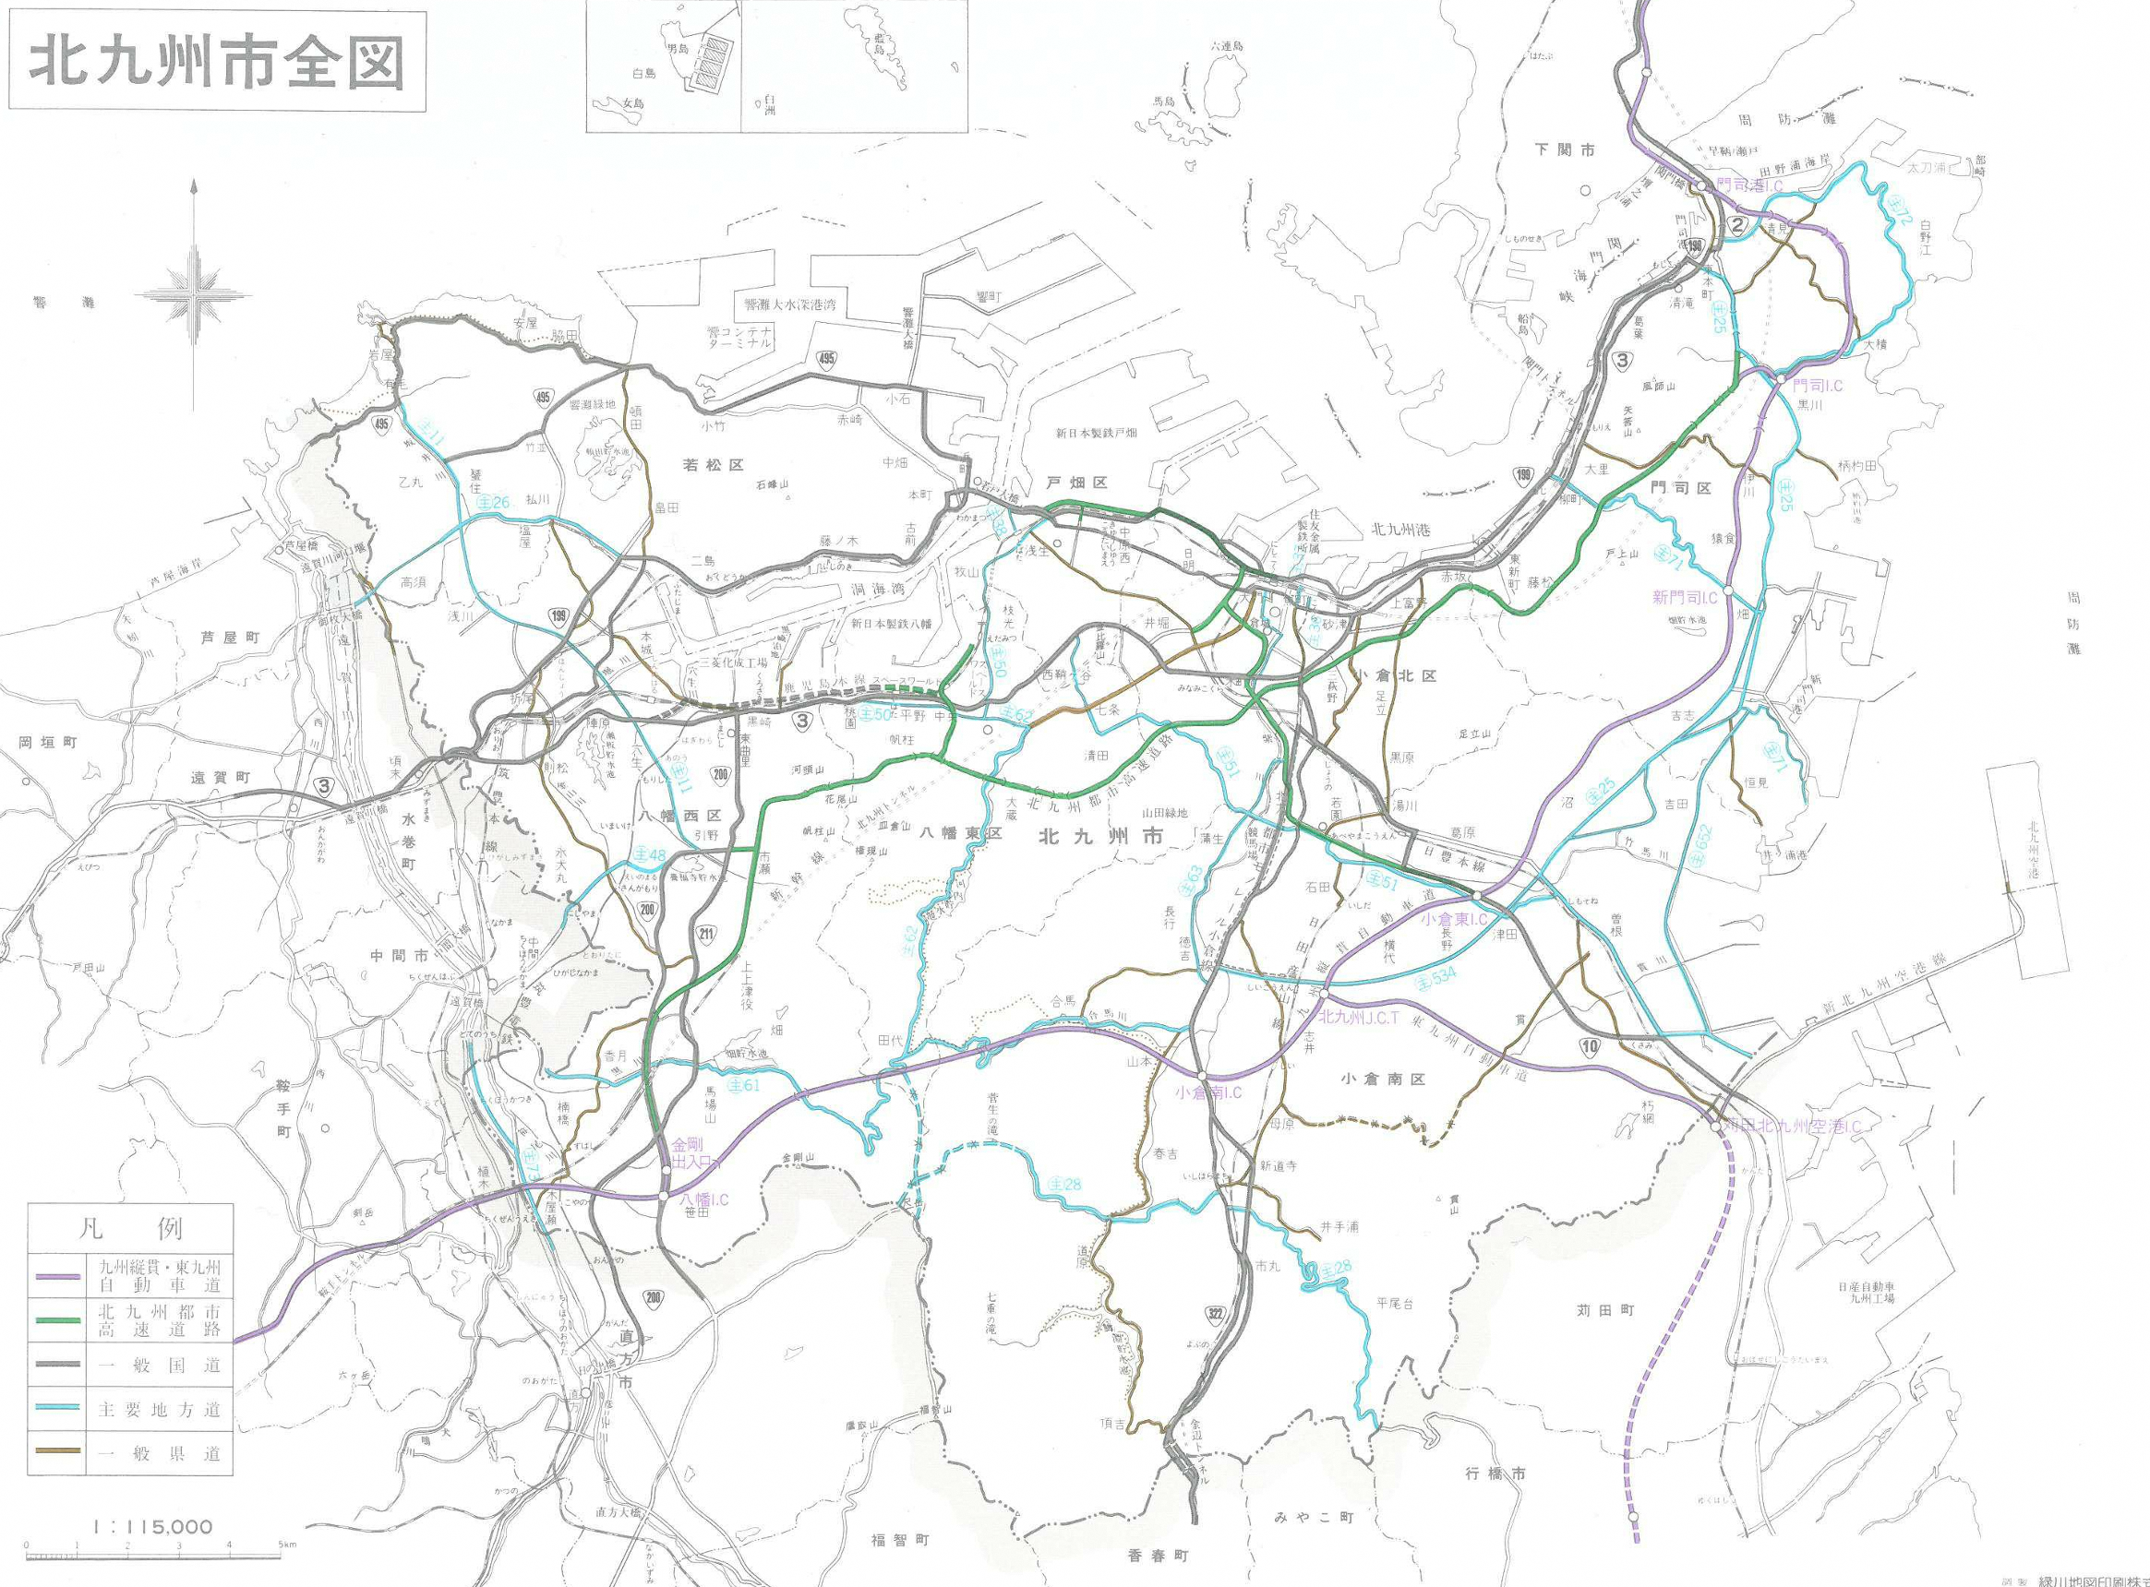

A41

A22
A10
A12
A4
A29

A17
A37
A38
A5
A35
A48
A25
A20

A8
A15
A14
A47
A1
A21
A19
A34

A3
A9
A2
A42
A55

A7
A24
A6
A28
A36,53
A33
A46
A43
A40,54
A45

A18
A39
A56
A27

A31
A13
A44
A11
A26
A32
A30

A16

A49.50,51,52,57,58,59,60

A23

